Sheet1
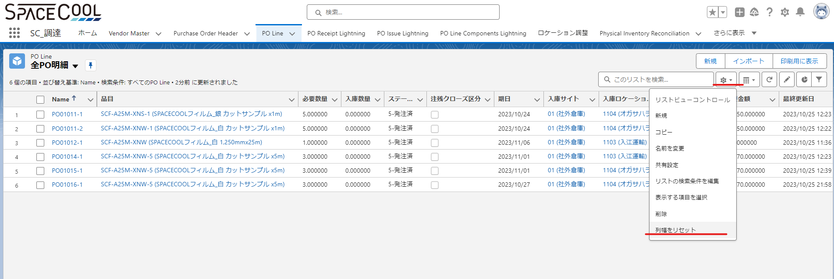
 | PO明細のステータス：
 |  | ４．承認
 |  | ５．発注済
 |  | ７．明細品目を入庫しました（部分的に受信されたとき）
 |  | ８．すべて明細品目を入庫しました

 | ステータスの「４」場合：明細を削除できます。
 | ステータスの「５」から場合：明細を削除できません。理由は仕入先に発注しました。

 | POヘッダ⇒Action⇒注文レビュを選択するとPO発注書が作成されます。この場合PO明細のステータスが変更しません。
 | POヘッダ⇒Action⇒仕入先発注を選択すると「Yes]を押してPO明細のステータスが「発注済」になりました。

 | 発注した明細を削除するとエラーが発生します。（削除できないため）
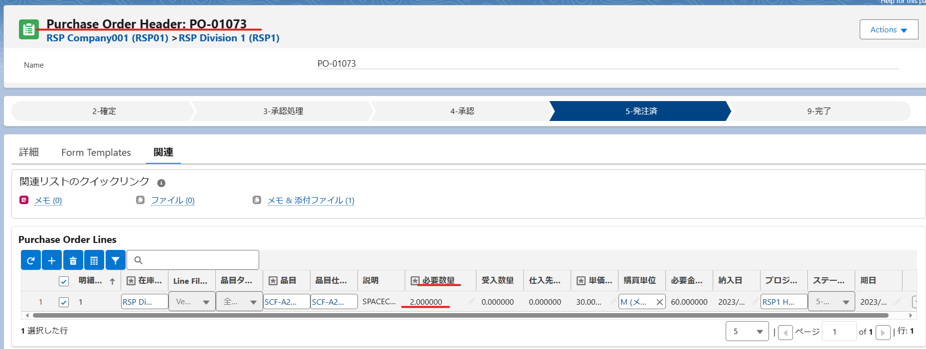

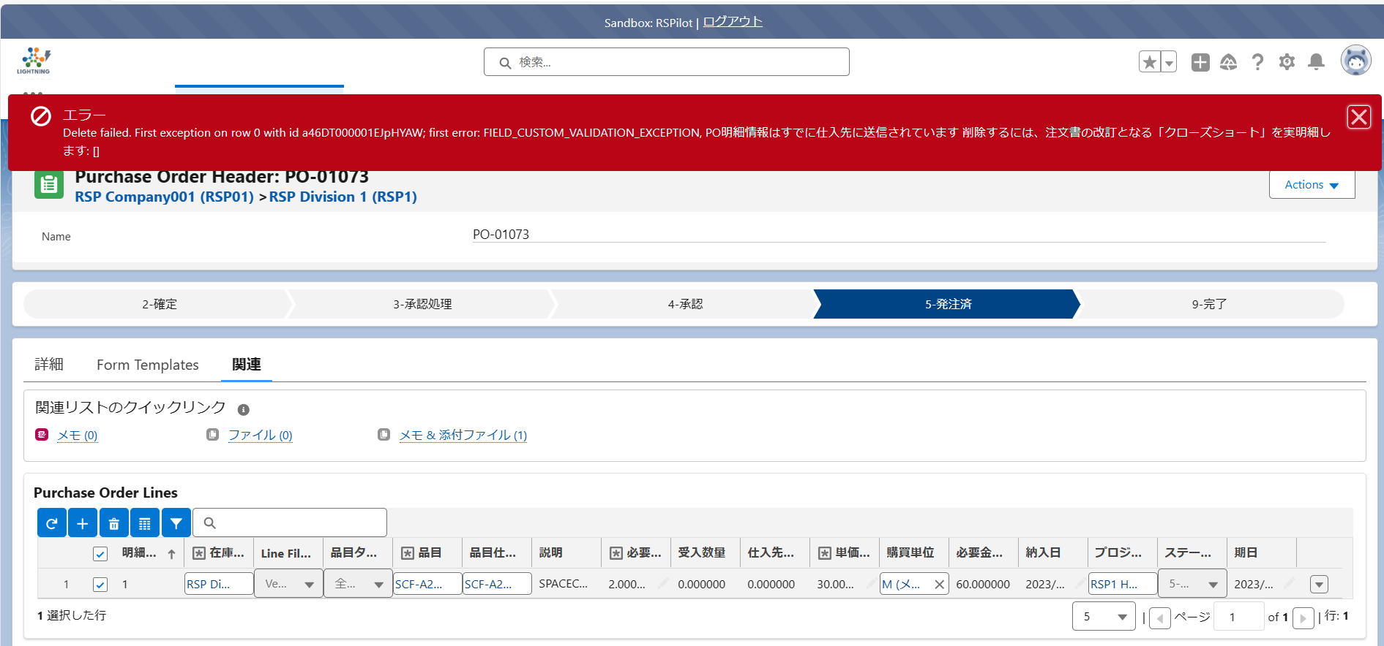

 | 以下のキャプチャーのように、間違った明細の数量を「０」に調整します
 | 正しい明細を追加し、仕入先に再発注する方法しかできません。
 | リストビュー画面又はPO明細の画面に注残クローズをTＲＵＥにします
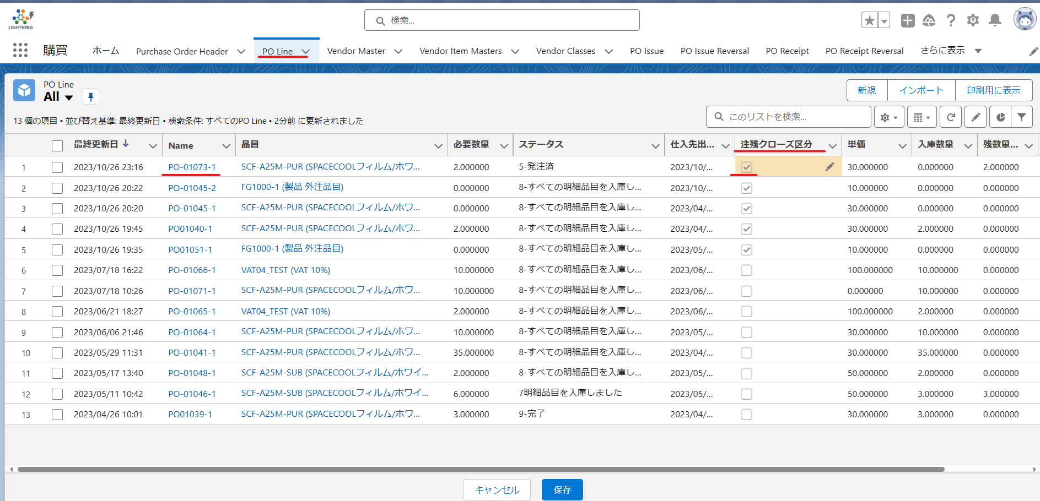
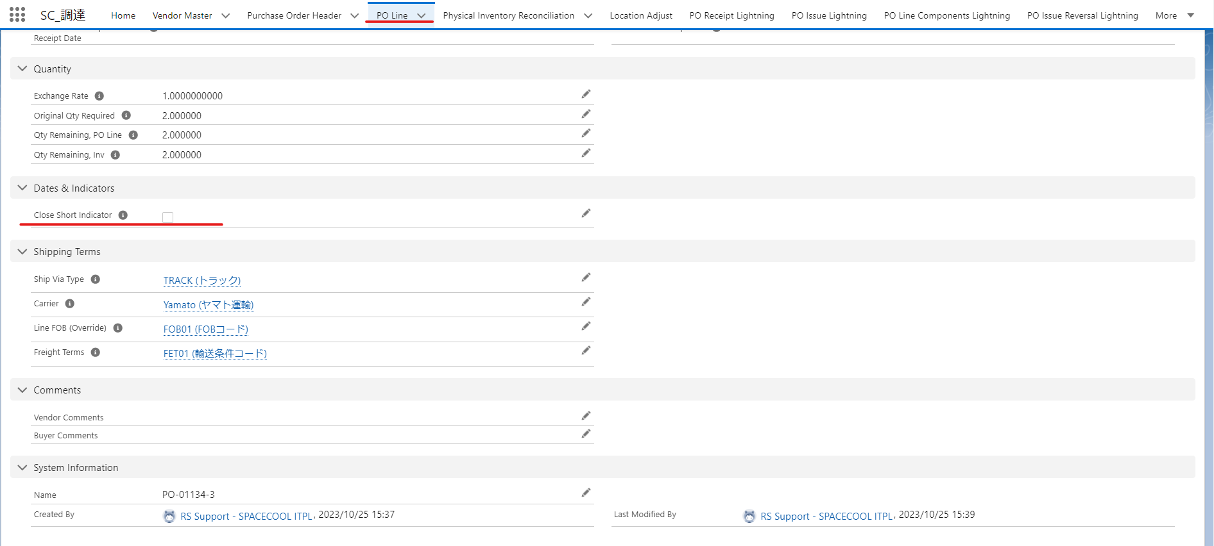

 | 保存した後、明細の数量が自動「０」になりました
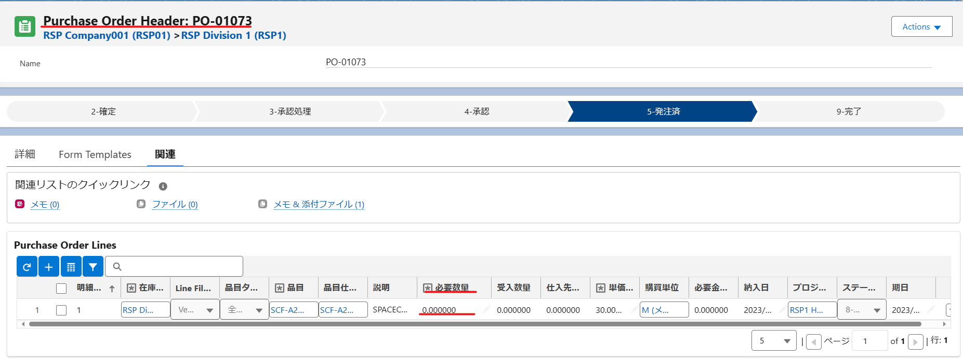

 | 正しい明細を再入力して、POに再発注します。
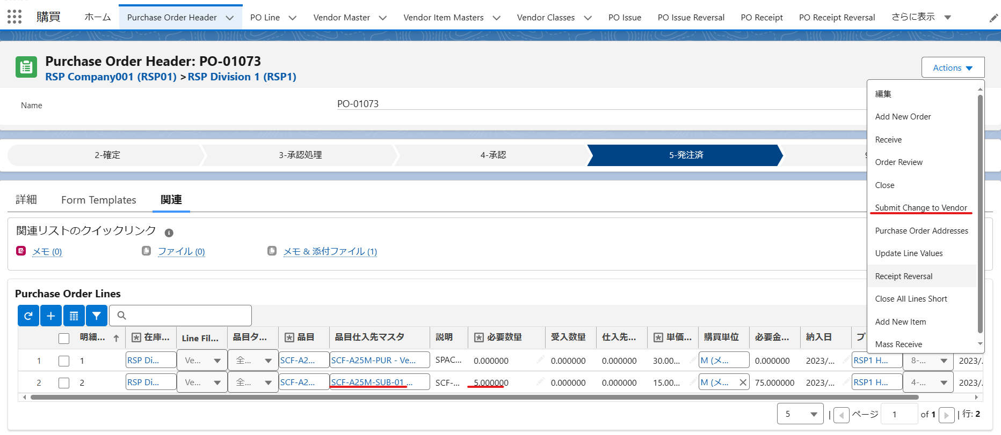

※リストビューに「注残クローズ」項目を追加する方法
 | 最近参照したデータというリストビューに「注残クローズ」項目を追加できません

 | 全PO明細又は未入庫明細リストビューを選択します
 | 表示する項目を選択ボタンをクリックします

 | 注残クローズ区分を選択して表示する順番を設定して保存します

 | 画面に表示されます

 | ※リストビューの幅を調整するため、以下のボタンを選択してください。

